Kenanga
TABEL 41 |  |  |  |  |  |  |  |  |  |  |  |  |  | Kenanga
REKAPITULASI LUAS AREAL, PRODUKSI DAN PRODUKTIVITAS PERKEBUNAN RAKYAT
TANAMAN TAHUNAN DI JAWA TENGAH TAHUN 2024
KOMODITAS : KENANGA

No | Kabupaten/Kota | Areal (Ha) |  |  |  | Produksi |  | Jumlah Petani Pekebun (KK) | Rata0rata Kepemilikan Lahan (Ha/KK)

 |  | TBM | TM | TT/TR | Jumlah | Jumlah (Ton) | Rata-rata (Kg/Ha) |  |  | BERDASARKAN TOTAL AREAL |  | BERDASARKAN JUMLAH PRODUKSI

Luas Areal Kenanga Jateng (Ha)
Kab. Boyolali | 38.85
Kab. Grobogan | 19.00
Kab. Magelang | 15.00
Kab. Purworejo | 1.00
Kab. Semarang | 0.73
1 | 2 | 4 | 5 | 6 | 3 | 7 | 8 | 9 | 10 | KAB/KOTA | TOTAL AREAL | KAB/KOTA | PRODUKSI
1 | Kab. Cilacap | - | - | - | - | - | - | - | - | Kab. Boyolali | 38.85 | Kab. Grobogan | 20.32
2 | Kab. Banyumas | - | - | - | - | - | - | - | - | Kab. Grobogan | 19.00 | Kab. Boyolali | 7.47
3 | Kab. Purbalingga | - | - | - | - | - | - | - | - | Kab. Magelang | 15.00 | Kab. Magelang | 2.00
4 | Kab. Banjarnegara | - | - | - | - | - | - | - | - | Kab. Purworejo | 1.00 | Kab. Semarang | 0.16
5 | Kab. Kebumen | - | - | - | - | - | - | - | - | Kab. Semarang | 0.73
6 | Kab. Purworejo | - | 1.00 | - | 1.00 | - | - | 21 | 0.05
7 | Kab. Wonosobo | - | - | - | - | - | - | - | -
8 | Kab. Magelang | 8.40 | 5.00 | 1.60 | 15.00 | 2.00 | 400 | 97 | 0.15
9 | Kab. Boyolali | 0.50 | 28.55 | 9.80 | 38.85 | 7.47 | 262 | 683 | 0.06
10 | Kab. Klaten | - | - | - | - | - | - | - | -
11 | Kab. Sukoharjo | - | - | - | - | - | - | - | -
12 | Kab. Wonogiri | - | - | - | - | - | - | - | -
13 | Kab. Karanganyar | - | - | - | - | - | - | - | -
14 | Kab. Sragen | - | - | - | - | - | - | - | -
15 | Kab. Grobogan | - | 19.00 | - | 19.00 | 20.32 | 1,069 | 267 | 0.07
16 | Kab. Blora | - | - | - | - | - | - | - | -
17 | Kab. Rembang | - | - | - | - | - | - | - | -
18 | Kab. Pati | - | - | - | - | - | - | - | -
Produksi Kenanga Jateng (Ton)
Kab. Grobogan | 20.32
Kab. Boyolali | 7.47
Kab. Magelang | 2.00
Kab. Semarang | 0.16
19 | Kab. Kudus | - | - | - | - | - | - | - | -
20 | Kab. Jepara | - | - | - | - | - | - | - | -
21 | Kab. Demak | - | - | - | - | - | - | - | -
22 | Kab. Semarang | 0.10 | 0.63 | - | 0.73 | 0.16 | 254 | 15 | 0.05
23 | Kab. Temanggung | - | - | - | - | - | - | - | -
24 | Kab. Kendal | - | - | - | - | - | - | - | -
25 | Kab. Batang | - | - | - | - | - | - | - | -
26 | Kab. Pekalongan | - | - | - | - | - | - | - | -
27 | Kab. Pemalang | - | - | - | - | - | - | - | -
28 | Kab. Tegal | - | - | - | - | - | - | - | -
29 | Kab. Brebes | - | - | - | - | - | - | - | -
30 | Kota Surakarta | - | - | - | - | - | - | - | -
31 | Kota Salatiga | - | - | - | - | - | - | - | -
32 | Kota Semarang | - | - | - | - | - | - | - | -
JAWA TENGAH 2024 |  | 9.00 | 54.18 | 11.40 | 74.58 | 29.95 | 552.79 | 1,083 | 0.07
JAWA TENGAH 2023 |  | 11.40 | 53.18 | 14.50 | 79.08 | 9,944.21 | 186,991 | 686 | 0.12
JAWA TENGAH 2022 |  | 16.10 | 58.78 | 17.20 | 92.08 | 31.27 | 532 | 717 | 0.13
JAWA TENGAH 2021 |  | 6.60 | 82.78 | 33.20 | 122.58 | 222.09 | 2,683 | 730 | 0.17
JAWA TENGAH 2020 |  | 12.80 | 109.58 | 37.15 | 159.53 | 229.73 | 2,096 | 744 | 0.21
JAWA TENGAH 2019 |  | 18.52 | 106.31 | 42.40 | 167.23 | 412.58 | 3,881 | 918 | 0.18
 | Wujud Produksi : Bunga Segar
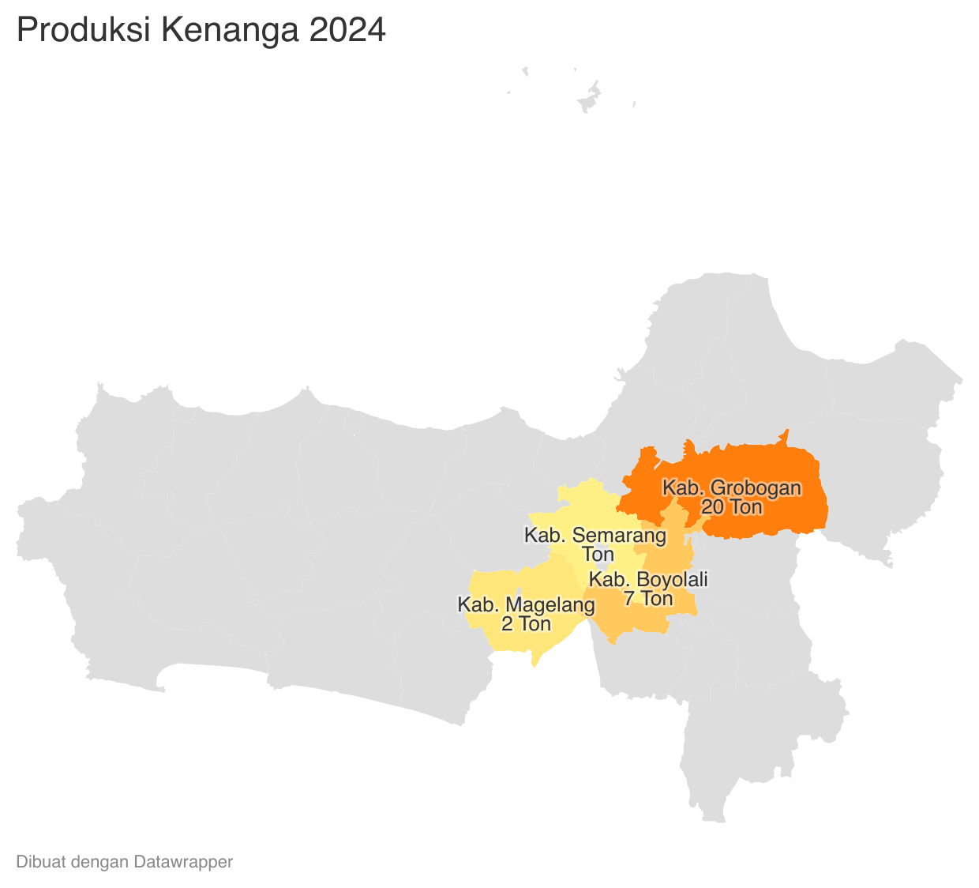
 |  |  |  |  |  |  |  | https://datawrapper.dwcdn.net/h6wPy/1/ |  |  |  |  | https://datawrapper.dwcdn.net/gW8MU/1/
Perkembangan Produksi Kenanga
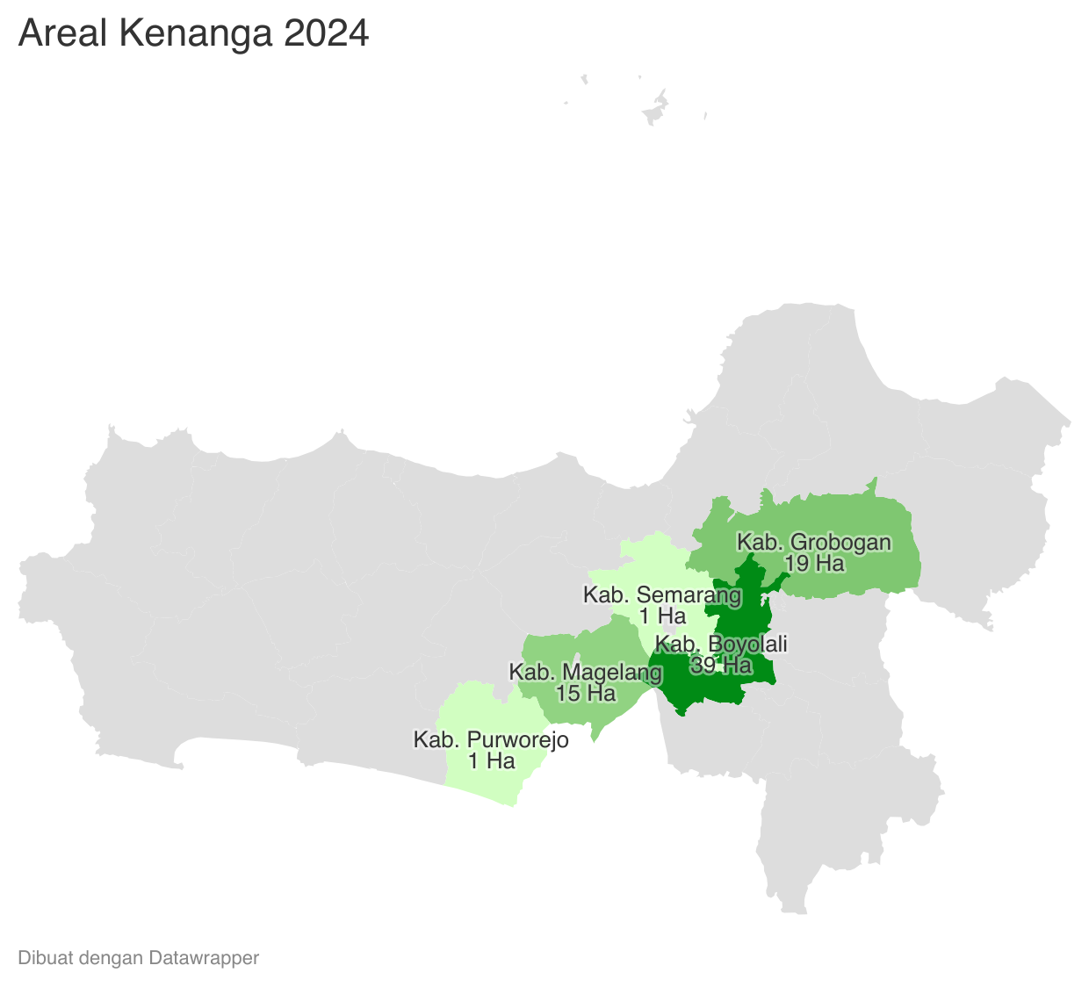

 | Tahun | Produksi
 | 2024 | 29.95
 | 2023 | 9,944.21
 | 2022 | 31.27
 | 2021 | 222.09
 | 2020 | 229.73
 | 2019 | 412.58
 | 2018 | 261.33
 | 2017 | 270.95
 | 2016 | 71.33
 | 2015 | 122.92
 | 2014 | 447.95
 | 2013 | 542.00
 | 2012 | 158.59

